Release Notes
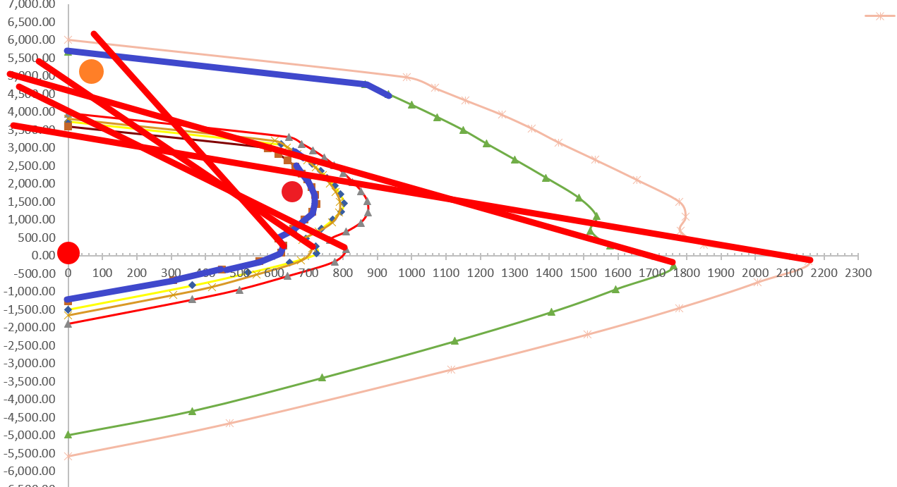
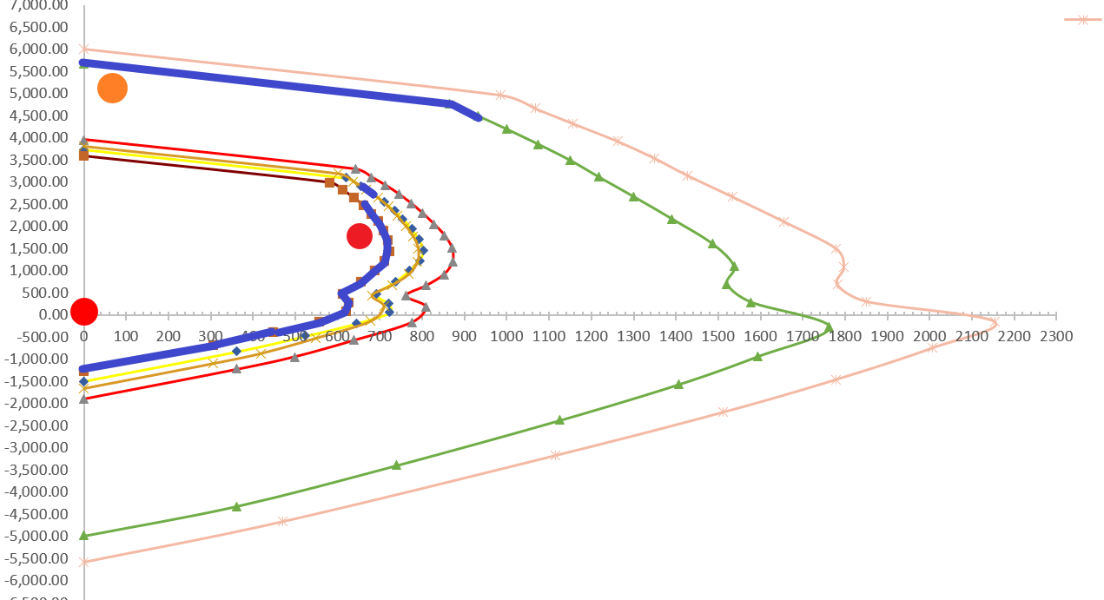
Project | SRC Selector
Current version | 2.2.1

2020-05-27 | 2.2.1 | 1 | 新增 M Ratio Limit
 |  | 2 | 以後會再改寫程式演算法，合併 P Ratio 與 M Ratio。

2020-05-25 | 2.2.0 | 1 | 新增 M Ratio 與 P Ratio
 |  | 2 | Ratio 計算以直線計算，取消點到直線的距離
 |  | 3 | 以 Ratio 做判斷，取消以牛頓法做判斷

2019-02-25 | 2.1.0 | 1 | 新增超過斷面者，以最大斷面計算 Ratio
 |  | 2 | 新增超過軸力者，計算軸力超過 Ratio

2018-08-03 | 2.0.1 | 1 | 修正奇怪的錯誤，不知道之前怎麼會過

2018-06-29 | 2.0.0 | 1 | 新增密碼保護

Future Work |  | 1 | 多一頁給 USER 自己填樓層樓高資料的 然後做出這個表
 |  |  | 要有樓高是因為要看柱子分節
 |  |  | 樓層因為不會整棟都有鋼柱 所以最好是自己填從幾樓到幾樓
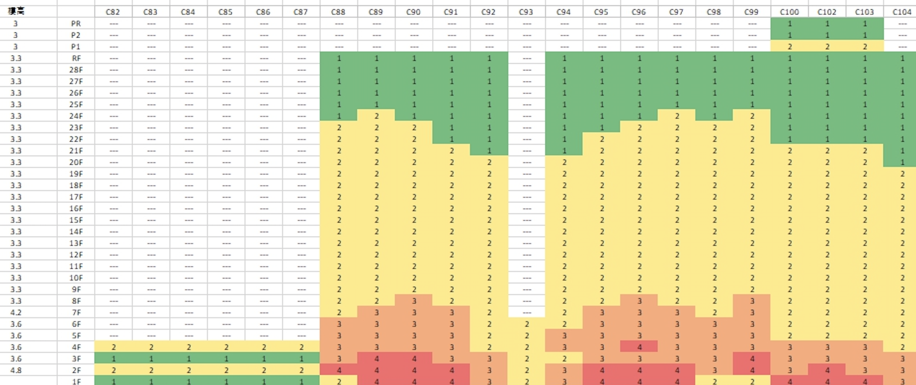

 | 2.05 | 1 | 新增說明：X 軸對應 M2，Y 軸對應 M3

 | 2.03 | 1 | 刪除太多的資料
 |  | 2 | 修正巨量資料下不能使用內建函數的問題

 | 2.02 | 1 | 增加載重組合與位置資訊。

 | 2.01 | 1 | 可適用於長方形柱。
 |  | 2 | 更改 PMM Curve 資料格式，增加 45 度、90 度 PMM curve。

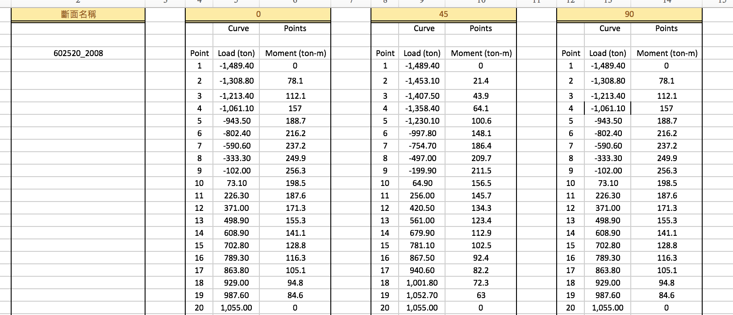

 |  | 3 | 增加自由度，不限定需要空幾列，只需與該斷面名稱對齊。
 |  | 4 | 新增 PMM 工作表，實現關注點分離，降低錯誤發生可能性。

 |  | 5 | 更改核心演算法。

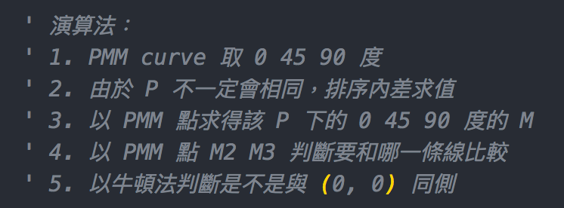

 |  |  | 經測試與前一版結果基本一致，但在 ratio critical 的地方，部分會較前一版本選擇的 section 大。
 |  |  | 但是前一版本 選到 第 6 個 section 的部分，在這一版本的演算法下都會選到 第 5 個 section，目前還找不到原因。

 |  | 6 | 避免使用到未修正的錯誤檔案，導致錯誤的結果，從此版本後新增自動檢查版本功能。

 | 1.9 | 1 | 僅適用於方形柱。
 |  | 2 | 演算法。

PMMCurve
斷面名稱(程式會統計有幾個非空白儲存格，並從該列下一行開始存取數值) | 0 |  |  | 45 |  |  | 90
 |  | Curve | Points |  | Curve | Points |  | Curve | Points

602520_2008 | Point | Load (ton) | Moment (ton-m) | Point | Load (ton) | Moment (ton-m) | Point | Load (ton) | Moment (ton-m)
 | 1 | -1,489.40 | 0 | 1 | -1,489.40 | 0 | 1 | -1,489.40 | 0
 | 2 | -1,308.80 | 78.1 | 2 | -1,453.10 | 21.4 | 2 | -1,308.80 | 78.1
 | 3 | -1,213.40 | 112.1 | 3 | -1,407.50 | 43.9 | 3 | -1,213.40 | 112.1
 | 4 | -1,061.10 | 157 | 4 | -1,358.40 | 64.1 | 4 | -1061.1 | 157
 | 5 | -943.50 | 188.7 | 5 | -1,230.10 | 100.6 | 5 | -943.50 | 188.7
 | 6 | -802.40 | 216.2 | 6 | -997.80 | 148.1 | 6 | -802.40 | 216.2
 | 7 | -590.60 | 237.2 | 7 | -754.70 | 186.4 | 7 | -590.60 | 237.2
 | 8 | -333.30 | 249.9 | 8 | -497.00 | 209.7 | 8 | -333.30 | 249.9
 | 9 | -102.00 | 256.3 | 9 | -199.90 | 211.5 | 9 | -102.00 | 256.3
 | 10 | 73.10 | 198.5 | 10 | 64.90 | 156.5 | 10 | 73.10 | 198.5
 | 11 | 226.30 | 187.6 | 11 | 256.00 | 145.7 | 11 | 226.30 | 187.6
 | 12 | 371.00 | 171.3 | 12 | 420.50 | 134.3 | 12 | 371.00 | 171.3
 | 13 | 498.90 | 155.3 | 13 | 561.00 | 123.4 | 13 | 498.90 | 155.3
 | 14 | 608.90 | 141.1 | 14 | 679.90 | 112.9 | 14 | 608.90 | 141.1
 | 15 | 702.80 | 128.8 | 15 | 781.10 | 102.5 | 15 | 702.80 | 128.8
 | 16 | 789.30 | 116.3 | 16 | 867.50 | 92.4 | 16 | 789.30 | 116.3
 | 17 | 863.80 | 105.1 | 17 | 940.60 | 82.2 | 17 | 863.80 | 105.1
 | 18 | 929.00 | 94.8 | 18 | 1,001.80 | 72.3 | 18 | 929.00 | 94.8
 | 19 | 987.60 | 84.6 | 19 | 1,052.70 | 63 | 19 | 987.60 | 84.6
 | 20 | 1,055.00 | 0 | 20 | 1,055.00 | 0 | 20 | 1,055.00 | 0
 |  | Curve | Points |  | Curve | Points |  | Curve | Points

606020_2808 | Point | Load (ton) | Moment (ton-m) | Point | Load (ton) | Moment (ton-m) | Point | Load (ton) | Moment (ton-m)
 | 1 | -1,980.70 | 0 | 1 | -1,980.70 | 0 | 1 | -1,980.70 | 0
 | 2 | -1517.5 | 226.9 | 2 | -1885.9 | 62 | 2 | -1517.5 | 226.9
 | 3 | -1321.2 | 309.8 | 3 | -1780.1 | 122.4 | 3 | -1321.2 | 309.8
 | 4 | -893 | 445.7 | 4 | -1575.2 | 214.8 | 4 | -893 | 445.7
 | 5 | -513.7 | 554.2 | 5 | -1258 | 330.8 | 5 | -513.7 | 554.2
 | 6 | -188.9 | 632 | 6 | -879.9 | 440.6 | 6 | -188.9 | 632
 | 7 | 124.8 | 622.7 | 7 | -460.9 | 532.2 | 7 | 124.8 | 622.7
 | 8 | 357.1 | 577.4 | 8 | -4.1 | 599.1 | 8 | 357.1 | 577.4
 | 9 | 601.60 | 599.5 | 9 | 377.20 | 494.4 | 9 | 601.60 | 599.5
 | 10 | 867.00 | 601.1 | 10 | 776.00 | 496.6 | 10 | 867.00 | 601.1
 | 11 | 1,155.20 | 582.8 | 11 | 1,162.00 | 484 | 11 | 1,155.20 | 582.8
 | 12 | 1,414.50 | 552.8 | 12 | 1,520.50 | 460.1 | 12 | 1,414.50 | 552.8
 | 13 | 1,647.00 | 517.9 | 13 | 1,832.30 | 427.4 | 13 | 1,647.00 | 517.9
 | 14 | 1,856.10 | 482.7 | 14 | 2,102.20 | 388.4 | 14 | 1,856.10 | 482.7
 | 15 | 2,047.50 | 446.6 | 15 | 2,336.20 | 345.2 | 15 | 2,047.50 | 446.6
 | 16 | 2,228.20 | 407.6 | 16 | 2,537.80 | 299.7 | 16 | 2,228.20 | 407.6
 | 17 | 2,388.70 | 369 | 17 | 2,709.40 | 253.9 | 17 | 2,388.70 | 369
 | 18 | 2,535.50 | 329.1 | 18 | 2,783.30 | 207.6 | 18 | 2,535.50 | 329.1
 | 19 | 2,687.50 | 282.3 | 19 | 2,783.30 | 164.8 | 19 | 2,687.50 | 282.3
 | 20 | 2,783.30 | 0 | 20 | 2,783.30 | 0 | 20 | 2,783.30 | 0
 |  | Curve | Points |  | Curve | Points |  | Curve | Points

606020_3610 | Point | Load (ton) | Moment (ton-m) | Point | Load (ton) | Moment (ton-m) | Point | Load (ton) | Moment (ton-m)
 | 1 | -2,534.70 | 0 | 1 | -2,534.70 | 0 | 1 | -2,534.70 | 0.00
 | 2 | -1,809.40 | 354.1 | 2 | -2,391.40 | 93.1 | 2 | -1,809.40 | 354.10
 | 3 | -1525.2 | 477.8 | 3 | -2224.6 | 187.7 | 3 | -1525.2 | 477.80
 | 4 | -1038.8 | 636.9 | 4 | -1956.8 | 310.3 | 4 | -1038.8 | 636.90
 | 5 | -612.3 | 762.7 | 5 | -1579.4 | 452.2 | 5 | -612.3 | 762.70
 | 6 | -232.5 | 858.2 | 6 | -1133.1 | 586.8 | 6 | -232.5 | 858.2
 | 7 | 119.6 | 857.9 | 7 | -654.2 | 696.2 | 7 | 119.6 | 857.90
 | 8 | 384.3 | 767.7 | 8 | -136.9 | 777.2 | 8 | 384.3 | 767.70
 | 9 | 661.9 | 796.5 | 9 | 319.9 | 642.2 | 9 | 661.9 | 796.50
 | 10 | 961.20 | 802.8 | 10 | 764.50 | 651.6 | 10 | 961.20 | 802.80
 | 11 | 1,285.10 | 786.4 | 11 | 1,196.70 | 643.6 | 11 | 1,285.10 | 786.40
 | 12 | 1,592.30 | 751.1 | 12 | 1,609.20 | 624.9 | 12 | 1,592.30 | 751.10
 | 13 | 1,873.40 | 709.6 | 13 | 1,996.80 | 598.1 | 13 | 1,873.40 | 709.60
 | 14 | 2,125.80 | 669.9 | 14 | 2,342.00 | 563.1 | 14 | 2,125.80 | 669.90
 | 15 | 2,355.90 | 630.7 | 15 | 2,647.30 | 521.4 | 15 | 2,355.90 | 630.70
 | 16 | 2,571.50 | 589.8 | 16 | 2,916.60 | 474.7 | 16 | 2,571.50 | 589.80
 | 17 | 2,769.10 | 548.3 | 17 | 3,152.50 | 424.3 | 17 | 2,769.10 | 548.30
 | 18 | 2,954.50 | 505.2 | 18 | 3,359.00 | 372.3 | 18 | 2,954.50 | 505.2
 | 19 | 3,129.70 | 460.2 | 19 | 3,515.70 | 320.5 | 19 | 3,129.70 | 460.2
 | 20 | 3,515.70 | 0 | 20 | 3,515.70 | 0 | 20 | 3,515.70 | 0
 |  | Curve | Points |  | Curve | Points |  | Curve | Points

707025_3610 | Point | Load (ton) | Moment (ton-m) | Point | Load (ton) | Moment (ton-m) | Point | Load (ton) | Moment (ton-m)
 | 1 | -3,199.30 | 0 | 1 | -3,199.30 | 0 | 1 | -3,199.30 | 0.00
 | 2 | -2,461.90 | 361.8 | 2 | -3,059.50 | 91.1 | 2 | -2,461.90 | 361.80
 | 3 | -1894 | 584.2 | 3 | -2857.7 | 201.8 | 3 | -1894 | 584.20
 | 4 | -1292.5 | 794.6 | 4 | -2485.3 | 370.4 | 4 | -1292.5 | 794.6
 | 5 | -783.9 | 955.5 | 5 | -2019.5 | 548.5 | 5 | -783.9 | 955.5
 | 6 | -372.5 | 1064.5 | 6 | -1498.2 | 710 | 6 | -372.5 | 1064.5
 | 7 | 60.2 | 1125.1 | 7 | -949.1 | 840.7 | 7 | 60.2 | 1125.1
 | 8 | 375.1 | 960.9 | 8 | -365.5 | 938.7 | 8 | 375.1 | 960.9
 | 9 | 692.5 | 1000.4 | 9 | 214.4 | 874 | 9 | 692.5 | 1000.4
 | 10 | 984.30 | 1015.9 | 10 | 683.60 | 793.2 | 10 | 984.30 | 1,015.90
 | 11 | 1,343.10 | 986.6 | 11 | 1,174.30 | 781.1 | 11 | 1,343.10 | 986.60
 | 12 | 1,708.20 | 938.5 | 12 | 1,629.60 | 762.3 | 12 | 1,708.20 | 938.50
 | 13 | 2,043.80 | 889 | 13 | 2,051.20 | 740.8 | 13 | 2,043.80 | 889.00
 | 14 | 2,341.60 | 844.3 | 14 | 2,446.70 | 715.1 | 14 | 2,341.60 | 844.30
 | 15 | 2,601.90 | 805.3 | 15 | 2,820.50 | 683.8 | 15 | 2,601.90 | 805.30
 | 16 | 2,862.10 | 759.7 | 16 | 3,161.30 | 643.8 | 16 | 2,862.10 | 759.70
 | 17 | 3,095.40 | 716.7 | 17 | 3,463.80 | 598.8 | 17 | 3,095.40 | 716.70
 | 18 | 3,309.50 | 674.7 | 18 | 3,734.70 | 549.5 | 18 | 3,309.50 | 674.70
 | 19 | 3,510.40 | 632 | 19 | 3,976.70 | 497.1 | 19 | 3,510.40 | 632.00
 | 20 | 4,274.80 | 0 | 20 | 4,274.80 | 0 | 20 | 4,274.80 | 0.00
 |  | Curve | Points |  | Curve | Points |  | Curve | Points

707032_3610 | Point | Load (ton) | Moment (ton-m) | Point | Load (ton) | Moment (ton-m) | Point | Load (ton) | Moment (ton-m)
 | 1 | -3,666.20 | 0 | 1 | -3,666.20 | 0 | 1 | -3,666.20 | 0
 | 2 | -2,911.00 | 370 | 2 | -3,519.00 | 95.4 | 2 | -2,911.00 | 370
 | 3 | -2,335.40 | 594.5 | 3 | -3,318.70 | 205.5 | 3 | -2,335.40 | 594.5
 | 4 | -1,622.20 | 842.1 | 4 | -2,914.10 | 387.5 | 4 | -1,622.20 | 842.10
 | 5 | -1,036.00 | 1025.9 | 5 | -2,395.10 | 584.2 | 5 | -1,036.00 | 1,025.90
 | 6 | -566 | 1150 | 6 | -1808.5 | 764.4 | 6 | -566 | 1,150.00
 | 7 | -76.1 | 1259.7 | 7 | -1186.2 | 911.1 | 7 | -76.1 | 1,259.70
 | 8 | 315.4 | 1062.8 | 8 | -531.2 | 1019.6 | 8 | 315.4 | 1,062.80
 | 9 | 654.2 | 1083.4 | 9 | 143.5 | 996.8 | 9 | 654.2 | 1,083.40
 | 10 | 967.70 | 1096.2 | 10 | 673.00 | 858.3 | 10 | 967.70 | 1,096.20
 | 11 | 1,356.80 | 1064.6 | 11 | 1,225.70 | 837.9 | 11 | 1,356.80 | 1,064.60
 | 12 | 1,778.30 | 1002.1 | 12 | 1,730.90 | 810.7 | 12 | 1,778.30 | 1,002.10
 | 13 | 2,153.00 | 944 | 13 | 2,192.70 | 782.5 | 13 | 2,153.00 | 944.00
 | 14 | 2,486.10 | 891.1 | 14 | 2,622.90 | 751.2 | 14 | 2,486.10 | 891.10
 | 15 | 2,773.20 | 845.6 | 15 | 3,022.50 | 714.5 | 15 | 2,773.20 | 845.60
 | 16 | 3,055.30 | 794.9 | 16 | 3,384.60 | 669.9 | 16 | 3,055.30 | 794.90
 | 17 | 3,308.90 | 747.3 | 17 | 3,705.80 | 621.1 | 17 | 3,308.90 | 747.30
 | 18 | 3,540.30 | 701 | 18 | 3,991.40 | 568.3 | 18 | 3,540.30 | 701
 | 19 | 3,755.70 | 654.3 | 19 | 4,244.70 | 512.6 | 19 | 3,755.70 | 654.3
 | 20 | 4,529.30 | 0 | 20 | 4,529.30 | 0 | 20 | 4,529.30 | 0
 |  | Curve | Points |  | Curve | Points |  | Curve | Points

808050_4410 | Point | Load (ton) | Moment (ton-m) | Point | Load (ton) | Moment (ton-m) | Point | Load (ton) | Moment (ton-m)
 | 1 | -6,036.60 | 0 | 1 | -6,036.60 | 0 | 1 | -6,036.60 | 0
 | 2 | -5,028.20 | 544.4 | 2 | -5,844.90 | 136.4 | 2 | -5,028.20 | 544.4
 | 3 | -3,923.30 | 1,004.00 | 3 | -5,526.50 | 323.5 | 3 | -3,923.30 | 1,004.00
 | 4 | -2,789.70 | 1,434.80 | 4 | -4,858.70 | 648 | 4 | -2,789.70 | 1,434.80
 | 5 | -1,839.70 | 1,762.10 | 5 | -4,013.30 | 994.7 | 5 | -1,839.70 | 1,762.10
 | 6 | -1,097.50 | 1,974.90 | 6 | -3,066.80 | 1,307.40 | 6 | -1,097.50 | 1,974.90
 | 7 | -352.30 | 2,153.40 | 7 | -2,079.80 | 1,553.90 | 7 | -352.30 | 2,153.40
 | 8 | 349.90 | 1,979.80 | 8 | -1,036.40 | 1,732.90 | 8 | 349.90 | 1,979.80
 | 9 | 871.50 | 1,859.00 | 9 | 48.20 | 1,807.20 | 9 | 871.50 | 1,859.00
 | 10 | 1,383.30 | 1,884.70 | 10 | 908.40 | 1,445.50 | 10 | 1,383.30 | 1,884.70
 | 11 | 2,029.50 | 1,818.60 | 11 | 1,767.00 | 1,409.00 | 11 | 2,029.50 | 1,818.60
 | 12 | 2,687.00 | 1,717.70 | 12 | 2,545.60 | 1,365.70 | 12 | 2,687.00 | 1,717.70
 | 13 | 3,279.20 | 1,619.60 | 13 | 3,251.20 | 1,322.80 | 13 | 3,279.20 | 1,619.60
 | 14 | 3,796.90 | 1,533.30 | 14 | 3,899.60 | 1,278.40 | 14 | 3,796.90 | 1,533.30
 | 15 | 4,237.00 | 1,462.90 | 15 | 4,506.00 | 1,230.10 | 15 | 4,237.00 | 1,462.90
 | 16 | 4,684.50 | 1,378.00 | 16 | 5,086.00 | 1,167.60 | 16 | 4,684.50 | 1,378.00
 | 17 | 5,090.20 | 1,297.50 | 17 | 5,602.20 | 1,097.70 | 17 | 5,090.20 | 1,297.50
 | 18 | 5,450.50 | 1,224.50 | 18 | 6,064.10 | 1,020.90 | 18 | 5,450.50 | 1,224.50
 | 19 | 5,785.60 | 1,152.00 | 19 | 6,477.80 | 938.3 | 19 | 5,785.60 | 1,152.00
 | 20 | 7,194.70 | 0 | 20 | 7,194.70 | 0 | 20 | 7,194.70 | 0

SectionSelector
 |  | Column | NO. | SectionName | P Ratio | M Ratio
 |  | 1FC76 | 1 | 602520_2008 | 0.036995260664 | 0.11971312929
M Ratio | 1.0 | 2FC76 | 1 | 602520_2008 | 0.031308056872 | 0.14234827953

SRCSelector

1 | 貼上 ETABS PMM 到 EtabsPMMCombo
2 | 貼上 0 45 90 度 Section Builder PMM Curve
 | 並由小排到大
 | 注意：X 軸對應 M2，Y 軸對應M3
 | 注意：斷面名稱須對齊資料
 | 注意：最少兩組 ETABS 計算斷面
3 | 按下 SRCSelector 按鈕

2018-0423_Paul 的 VBA 使用教學 (2) - SRC Selector _ by Ruby

